关系图
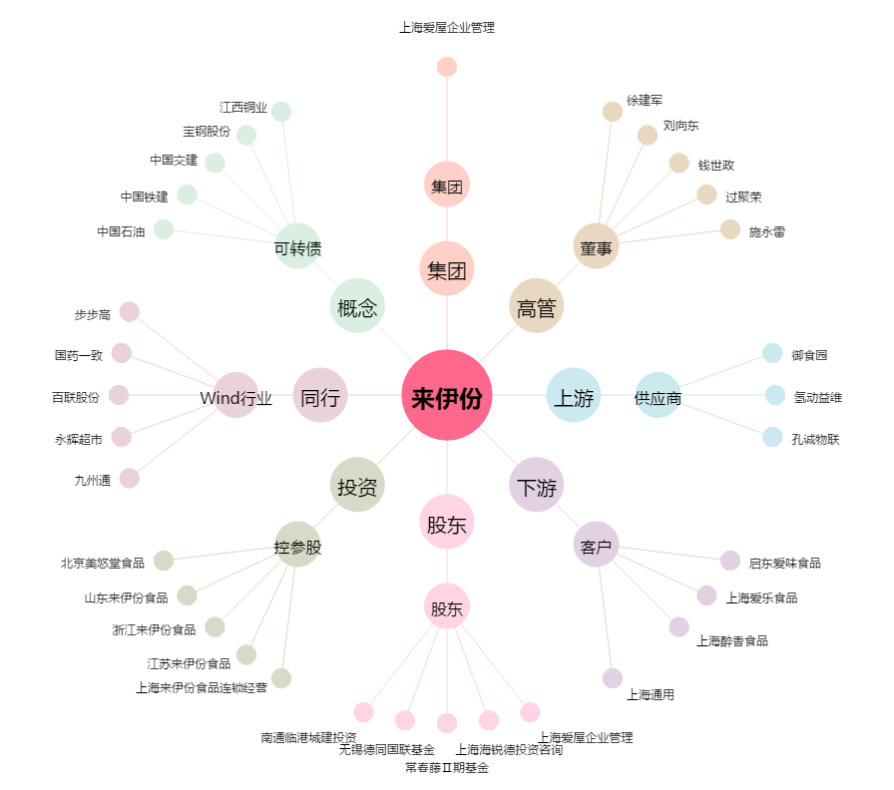
来伊份[603777.SH] - 关系概览图

